Hoja1
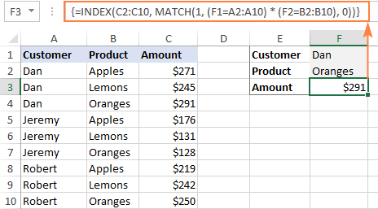
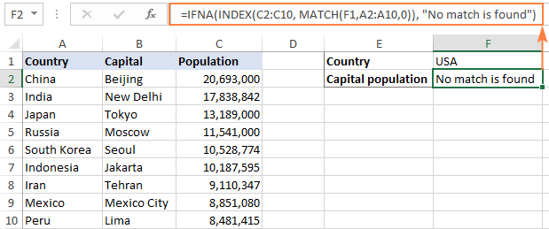
Id | Nombre | Edad | MesNac | Index match con 2 condiciones
1 | A | 10 | Enero
2 | B | 9 | Febrero
3 | C | 8 | Marzo
4 | D | 7 | Abril
5 | E | 6 | Mayo
6 | F | 5 | Junio
7 | G | 4 | Julio
8 | H | 3 | Agosto
9 | I | 2 | Septiembre
10 | J | 1 | #N/A
11 | k | 11 | Noviembre

Id | Mes Nac | Dinero
1 | Enero | 1000
2 | Febrero | 2000
3 | Marzo | 3000
4 | Abril | 4000
5 | Mayo | 5000
6 | Junio | 6000
7 | Julio | 7000
8 | Agosto | 8000
9 | Septiembre | 9000
11 | Noviembre | 11000

